2-1单组件分析-进件管理组件
进件管理组件 |  |  |  |  |  |  |  |  |  |  | 返回
职责 | 1.统一接收授信进件、贷款/用信进件、提额进件； 2.维护进件单生命周期与状态机（RECEIVED → UNDER_REVIEW → APPROVED → SIGNED → DISBURSED / REJECTED）； 3.在状态迁移时按同步策略配置表触发对各业务模块的同步； 4.根据风控准入结果与产品/进件类型/渠道配置驱动路由（R1 直通 / R3 转线下/R5 拒绝）； 5.R3 转线下时按配置确定办贷任务类型（三合一/二合一/单独阶段）并传给工作流； 6.执行进件自动分配，与工作流协同生成待办任务。
边界 | 1.不执行业务规则或额度测算（由风控、评级、额度等组件负责）； 2.不定义审批流程与审批人（由工作流/审批流负责）； 3.不直接生成合同内容或签约任务内容（由合同管理、签约组件提供）； 4.「何时、对谁、做什么」同步由同步策略配置决定，进件管理只负责按配置调用各业务组件的 upsertByIntake 类接口。
 | 一、前置调用者与进件类型对应关系
 | 前置调用者与进件类型对应关系
 | 前置调用者 | 端别 | 进件类型（建议枚举） | 典型业务含义
 | 授信申请组件 | 渠道端 | CREDIT_APPLY | 创建授信进件任务：客户发起授信申请，生成授信进件（如税E贷、政采贷）
 | 贷款申请组件 | 渠道端 | LOAN_APPLY | 创建授贷款（用信）件任务：客户发起贷款/用信申请，生成贷款进件（如公积金贷、政采贷额度项下贷款）
 | 提额组件 | 渠道端/办贷端入口 | LIMIT_INCREASE | 创建授提额件任务：客户或办贷端发起授信提额/贷款提额，生成提额进件
 | 工作流/审批流组件 | 办贷端 | — | 不创建新进件，对已有进件做状态回调、办贷任务类型传入
 | 签约组件 | 渠道端、办贷端 PAD | — | 不创建新进件，签约完成驱动进件状态迁至 SIGNED 并触发同步策略
 | 放款组件 | 办贷端 | — | 不创建新进件，放款完成驱动进件状态迁至 DISBURSED

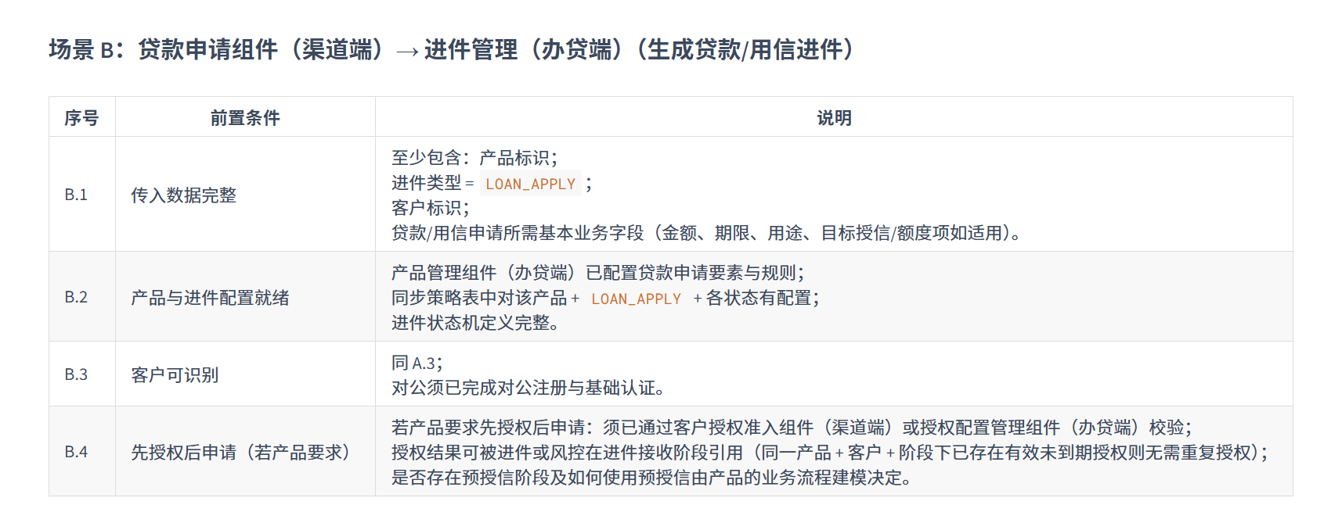
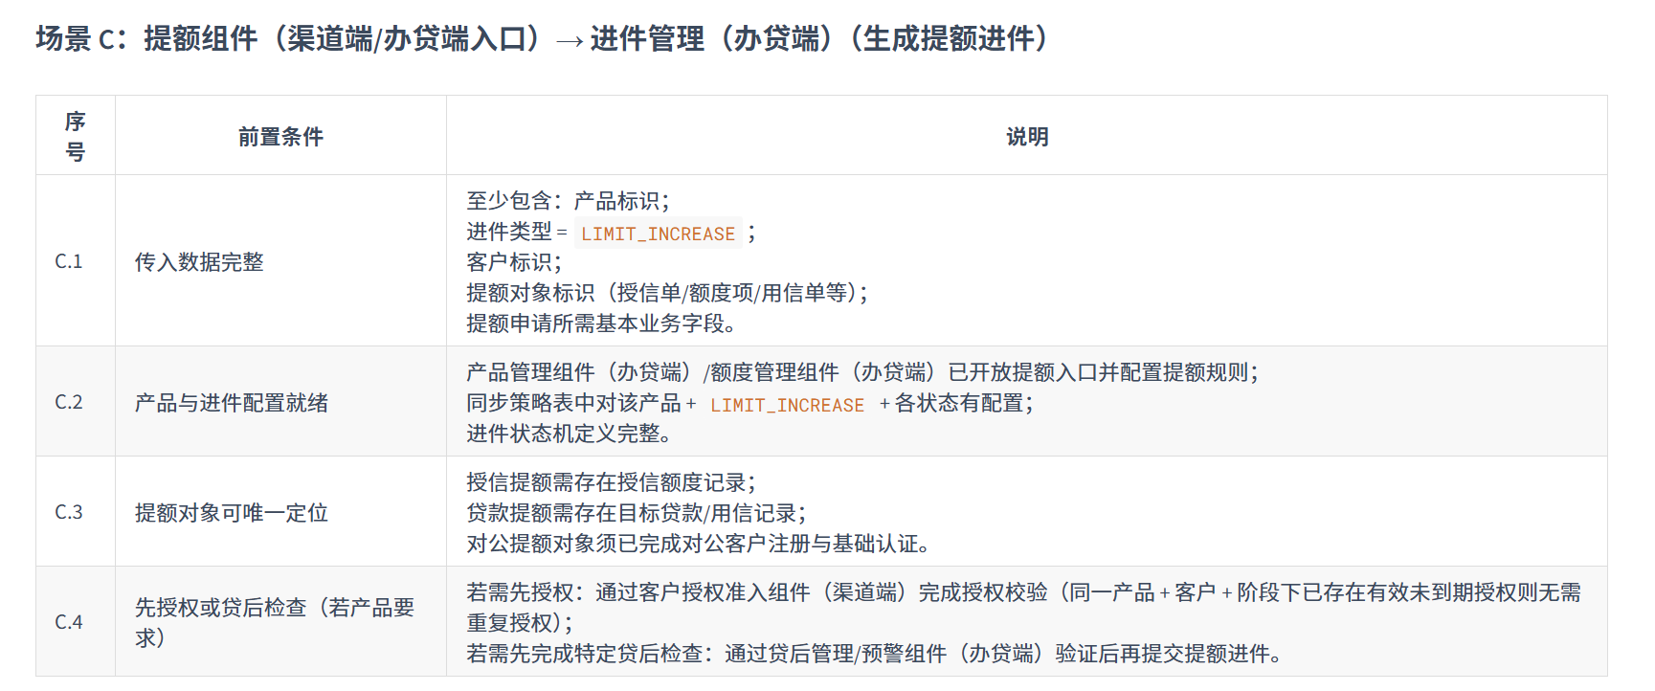
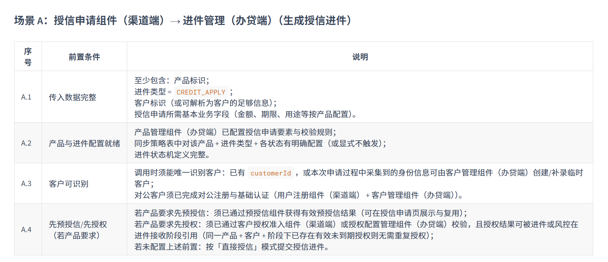

 | 二、前置调用过程

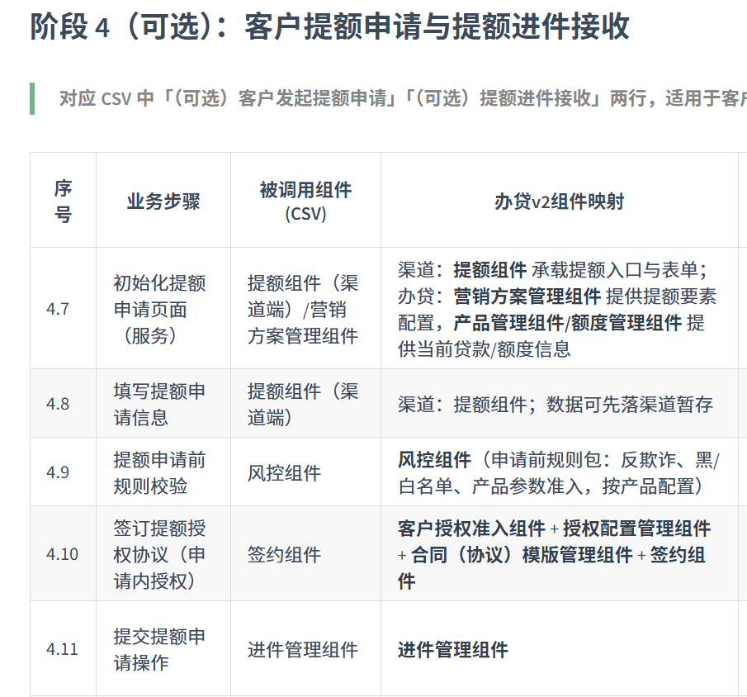
 | 授信申请过程 |  |  |  |  |  |  | 提额申请过程
 |  |  |  |  | 贷款申请过程
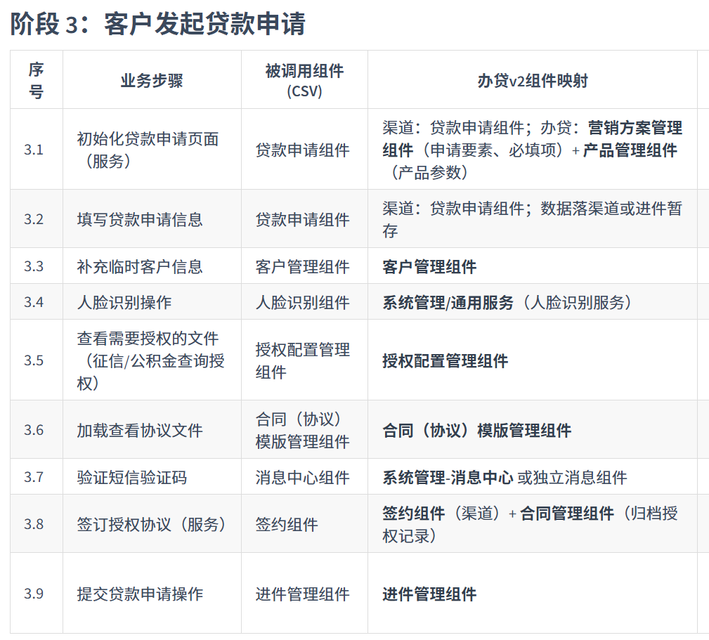
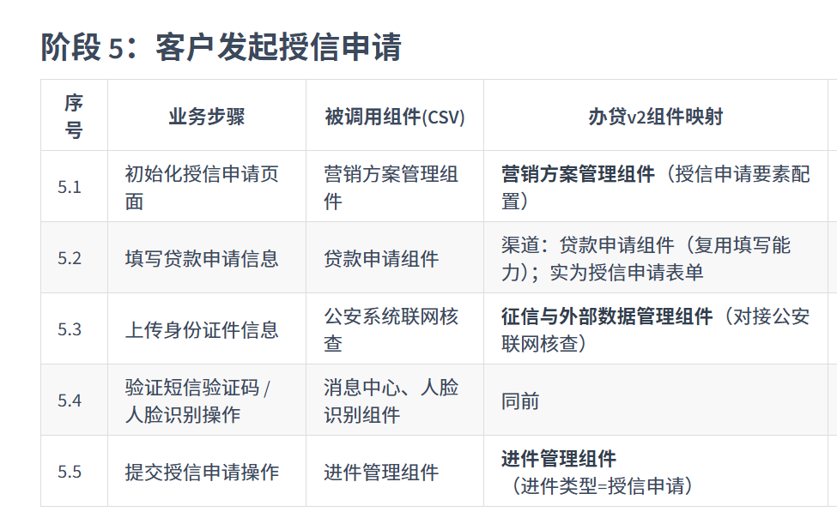

 | 长沙银行模式需要发起授信申请 其他行产品都直接发起贷款申请 |  |  |  | 贷款申请标准流程项下差异分析 1、湖南农信-公积金产品差异：补充「系统自动注册/认证」由用户注册组件+客户管理组件在进件或前置环节按配置触发（支持非注册客户发起贷款申请） 2、长沙银行-稅E贷差异：授信申请进件完成后，客户签订授信合同，直接提款。不再发起贷款申请进件。 3、长沙银行-政采贷差异：授信申请进件完成后，客户签订授信合同，需要选择政采合同发起，贷款进件。 |  | 提额申请标准流程项下差异分析 整体提额申请过程作为一个可选的进件步骤，支持渠道提额和客户经理代客发起提额

 | 三、进件接收过程

 | 1、进件接收场景

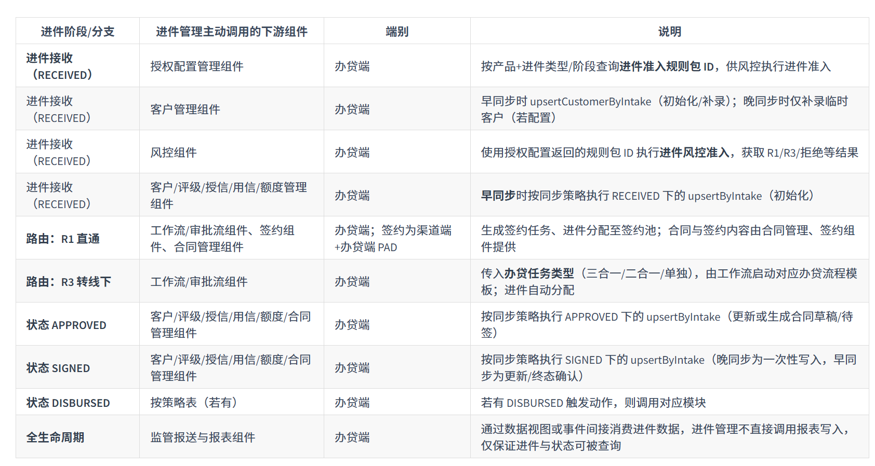

 |  |  |  |  |  |  |  |  | 流程步骤概要
 |  |  |  |  |  |  |  |  | 1 | 幂等控制：按 requestId + productId + intakeType 查已有进件；存在且 payload 一致则直接返回既有进件号。
 |  |  |  |  |  |  |  |  | 2 | 基础校验：必填字段、进件类型枚举、产品存在且启用；不通过则返回业务错误，不落进件。
 |  |  |  |  |  |  |  |  | 3 | 创建进件单：生成进件号，落库，状态 = RECEIVED。
 |  |  |  |  |  |  |  |  | 4 | 执行 RECEIVED 同步策略：查同步策略表，对客户/授信/用信/额度等模块按配置执行 upsertByIntake（早同步产品在此初始化）。
 |  |  |  |  |  |  |  |  | 5 | 进件准入：查授权配置获取进件阶段规则包 ID；若配置要求先授权则校验授权记录（已授权且未到期则无需重新授权）；调用风控组件执行进件准入规则包，得到 R1/R3/拒绝。
 |  |  |  |  |  |  |  |  | 6 | 路由：拒绝则更新进件状态为 REJECTED 并记录原因；R1 直通或 R3 转线下则执行进件自动分配（R1 分配至签约池/自助任务池，R3 分配至客户经理队列），由工作流按分配规则执行；R1 并启动线上签约流程，R3 并启动线下办贷流程模板。
 |  |  |  |  |  |  |  |  | 7 | 返回响应：进件号、进件类型、产品、初始状态、创建时间。

 | 2、进件需要依赖的前置配依赖汇总

 |  | 类别 | 序号 | 条件 | 适用场景
 |  | 数据完整性 | 1 | 传入的申请/进件数据完整：至少包含产品、进件类型、客户标识、基本业务字段 | A、B、C（创建进件）； D、E、F 为进件 ID + 事件/状态 | 进件数据
 |  | 配置就绪 | 2 | 对应产品在同步策略表中有配置（含各触发状态与目标模块） | 全部 | 同步能力中心策略
 |  | 配置就绪 | 3 | 进件状态机定义完整，且与同步策略、工作流模板一致 | 全部 | 进件任务状态初始化
 |  | 配置就绪 | 4 | 进件接收场景下：授权配置管理组件（办贷端）中可查询到「产品+进件类型/阶段」对应的进件准入规则包 ID | A、B、C（进件接收后风控准入） | 授权配置完成
 |  | 先决业务条件 | 5 | 如产品在授权配置中要求「先授权」，在进件创建或进入关键状态前可通过客户授权准入组件（渠道端）/授权配置管理组件（办贷端）及授权记录完成校验 | A、B、C | 产品中配置了条件，前置执行条件满足： 是否预授信传入编号：preCreditRefId 是否完成授权是传入编号：authRecordId 用于进件接收的判定
 |  | 先决业务条件 | 6 | 客户可唯一识别；对公场景下已完成对公注册与基础认证 | A、B、C
 |  | 先决业务条件 | 7 | 提额场景：提额对象（授信/用信）可唯一定位 | C | 授信提额还是用信提额

 | 3、配置信息来自哪些组件

 |  | 配置来源 | 端别 | 作用 | 进件管理如何使用
 |  | 营销方案（产品）管理组件 | 办贷端 | 产品、进件类型、申请要素、枚举与校验规则 | 校验传入产品与进件类型合法；
 |  |  |  |  | 配合同步策略与路由配置使用。
 |  | 同步策略表 | 办贷端配置 | 按产品 + 进件类型 + 进件状态决定对哪些业务模块、在何时、执行何种同步动作 | 在 RECEIVED / APPROVED / SIGNED / DISBURSED 等状态迁移时查询并执行 upsertByIntake。 | （与《进件中心-业务数据同步策略设计》一致）
 |  | 授权配置管理组件 | 办贷端 | 产品 + 客户类型 + 业务阶段 → 授权文件与规则包； | 进件接收后按「产品 + 进件类型/阶段」查询进件准入规则包 ID，再调用风控组件（办贷端）执行进件风控准入；
 |  |  |  | 进件阶段规则包 ID | 不决定「签什么协议」，仅消费规则包 ID。
 |  | 工作流/审批流组件 | 办贷端 | 进件后流程模板、办贷任务类型（三合一/二合一/单独）、分配规则 | 进件管理根据产品 + 进件类型 + 渠道解析办贷任务类型并传入工作流；工作流按模板执行节点并回调进件管理更新状态。

 | 3.1、营销方案（产品）补充参数“总开关/总索引”
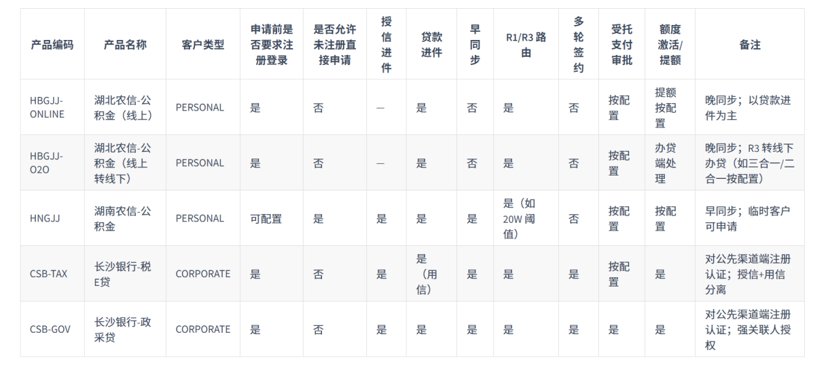

 | 3.1、同步策略配置

 | 进件任务状态变化
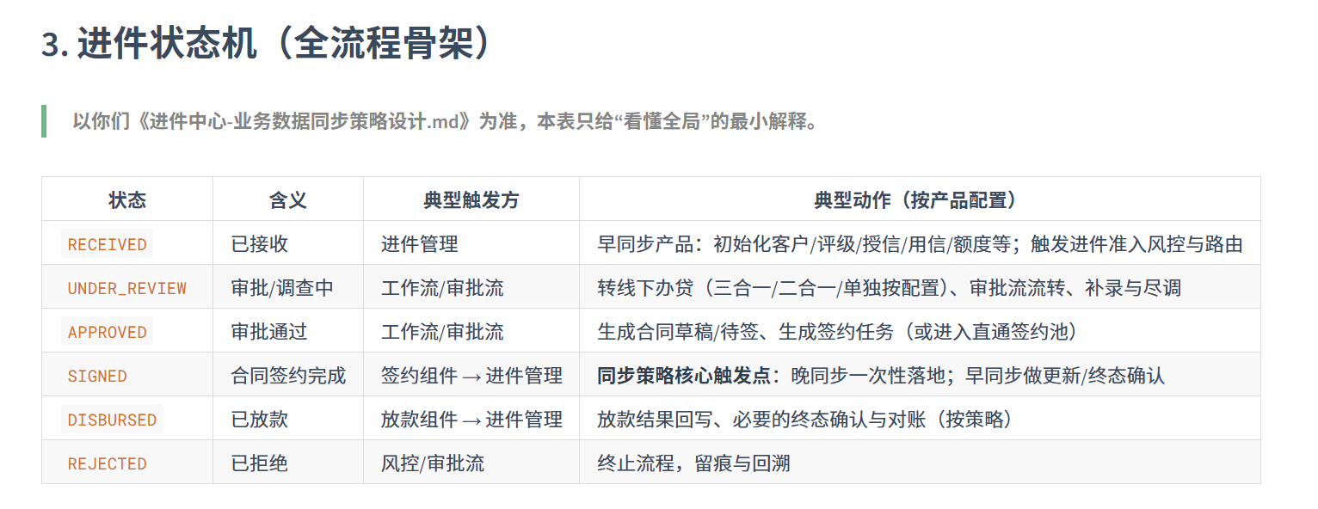

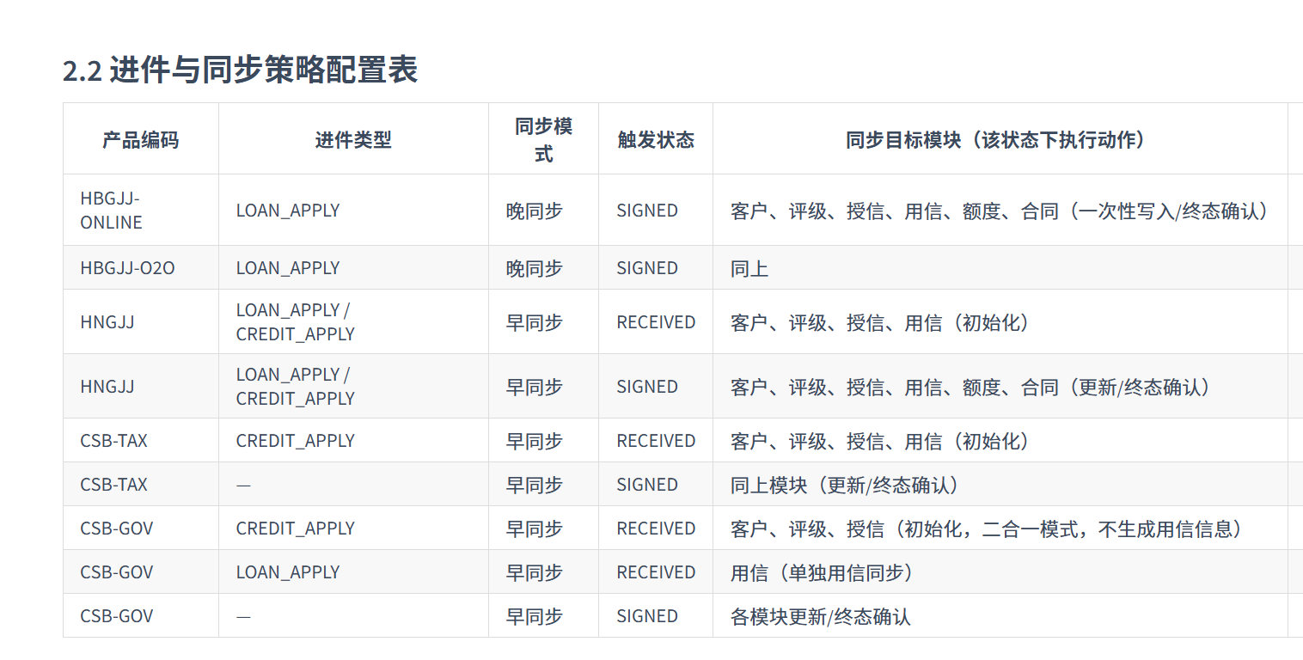
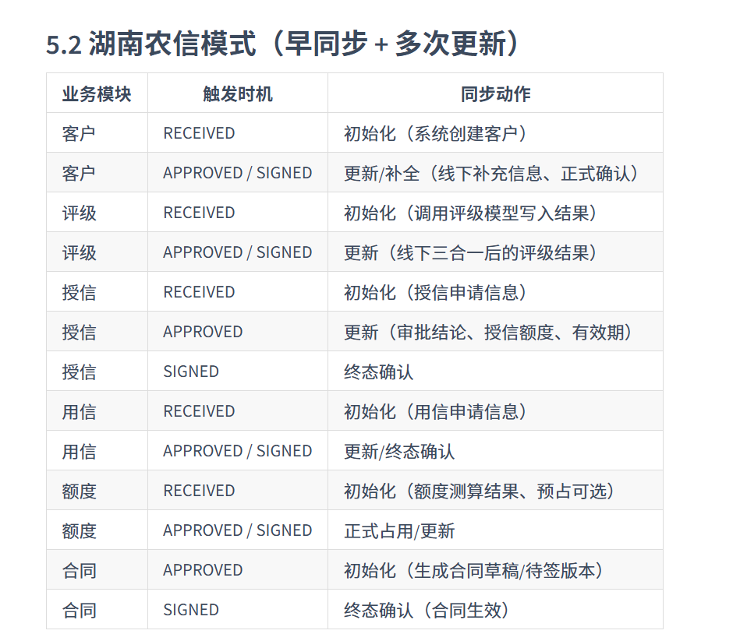
 | 什么时候同步信贷能力中心配置

 | 3.2、授权配置表（按产品 × 客户类型 × 业务阶段）

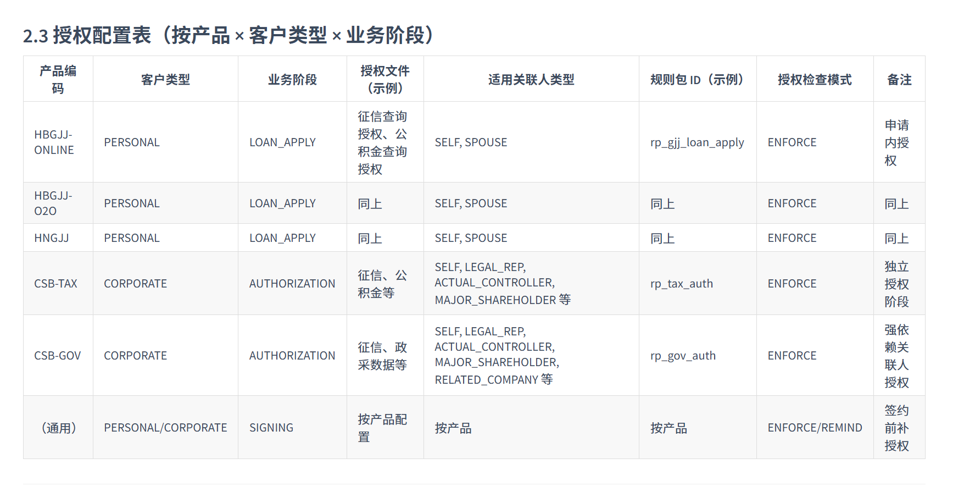

 | 3.3风控与路由配置表
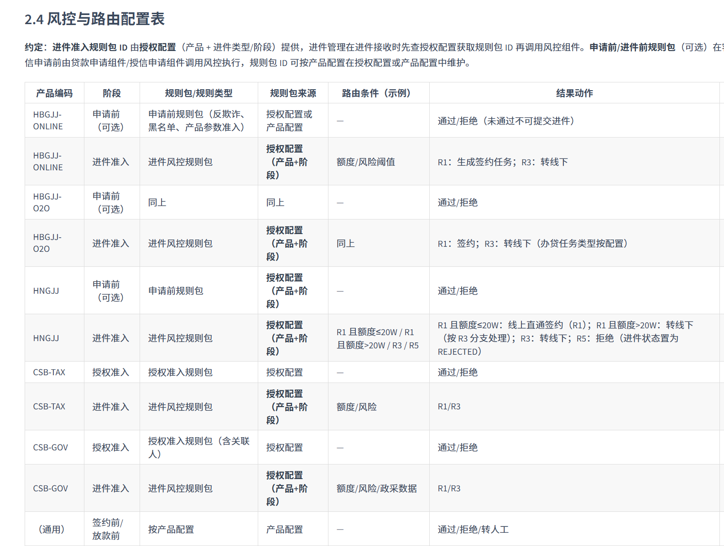

 | 3、进件组件提供的关键接口

 |  | 接口/能力 | 说明 | 上游调用方（均标注端别）
 |  | 进件接收（创建进件） | 接收授信/贷款/提额申请数据，落库进件单，置状态 RECEIVED，触发 RECEIVED 同步策略（若早同步） | 授信申请组件（渠道端）、贷款申请组件（渠道端）、提额组件（渠道端/办贷端入口）
 |  | 进件状态更新（回调） | 根据工作流/签约/放款等回调更新进件状态，并执行该状态下的同步策略 | 工作流/审批流组件（办贷端）、签约组件（渠道端/办贷端 PAD）、放款组件（办贷端）
 |  | 进件查询 | 按进件 ID、客户、产品、状态等查询进件单及轨迹 | 工作流（办贷端）、签约（渠道端/办贷端）、合同管理（办贷端）、监管报送与报表（办贷端）等
 |  | 办贷任务类型解析 | 根据产品+进件类型+渠道配置解析办贷任务类型（三合一/二合一/单独），供工作流启动模板 | 进件管理内部在 R3 分支使用，结果传给工作流

